Лист1
Задание 2
Uin |  | f |  | Uвых |  | Uа |  |  | A(f)
2 | В | 10 | кГц | 1.5 | В | 1.11 | В | 1.3513513514 | 135.13513514 | 20 DB/dec | 4 | 2.1307682803
2 | В | 1 | кГц | 3.65 | В | 280 | мВ | 13.035714286 | 1303.5714286 |  | 3 | 3.1151348331
2 | В | 100 | Гц | 3.75 | В | 30.6 | мВ | 122.54901961 | 12254.901961 |  | 2 | 4.0883098412
2 | В | 10 | Гц | 3.65 | В | 3.5 | мВ | 1042.8571429 | 104285.71429 |  | 1 | 5.0182248201
Задание 4
Uin | 0.124 | В
f | 1 | кГц
Uвых | 12.3 | В
Ko | 99.193548387 |  |  |  |  |  |  |  |  | Ko | 100
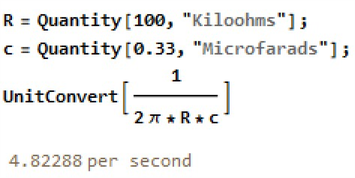
fверх | 15.7 | кГц
Задание 8
Uin | 1.86 | В | fгран_рас | 4.8 | Гц |  |  |  |  | fгран_рас | 4.82 | Гц
Uout | 0.506 | В
Задание 14
Uref | 0 | В |  |  |  |  |  |  |  | beta | 0.01
Uпор | 0.15 | В | fпор | 18 | кГц |  |  |  |  | Uпор= | 0.148 | B
Задание 15
С | 0.33 | мкФ
Uout | 22.1 | В | dTout | 1.32 | мс | 0.75757575758 | МГц |  |  | dT | 1.32 | мс
Uout1 | 216 | мВ | dTout1 | 1.306 | мс | 0.76569678407 | МГц
Uout2 | 240 | мВ | dTout2 | 1.313 | мс | 0.761614623 | МГц
С | 0.033 | мкФ
Uout | 24.9 | В | dTout | 1.225 | мс | 0.81632653061 | МГц |  |  | dT | 0.131 | мс
Uout1 | 267 | мВ | dTout1 | 1.191 | мс | 0.83963056255 | МГц
Uout2 | 1834 | мВ | dTout2 | 0.9185 | мс | 1.0887316277 | МГц

